상품제안서
PGA 3단수동로고+3단로고완자+170g 면사타올3p 세트 | 상품코드: F02701

 |  |  |  |  |  |  | 02-412-0044 | www.easy1.co.kr
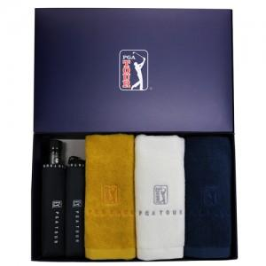

【상세/제작정보】 | 타올 자수인쇄는 별도문의 바랍니다.(자수사양에 따라 단가 다릅니다) 쇼핑백 추가 별도문의

【인쇄/포장옵션】 | 실크, 원단인쇄 / 포장지포장

【공급단가】 | 수량 | 100~ | 300~ | 500~ | 1,000~ | 3,000~
*VAT별도 | 단가 | 38,740원 | 37,310원 | 35,870원 | 34,440원 | 33,570원

【상품 URL】 | https://dev.easy1.co.kr:443/src/goods_detail.php?gdno=2701

